proj4
Masa minimalna | 600 |  |  |  |  |  | Cz | cx | theta_1 | theta_2 | gamma | psi_min |  | Psi_max |  | psi_śr
Maksymalna | 726 |  |  |  |  |  |  |  |  |  |  | V_1 | w_1 | V_2 | w_2 | V_3 | w_3
Średnia | 650 |  |  |  |  |  | 1.80 | 0.2612 | 0.7415 | 0.1065 | 8.2570 | 19.6718 | 2.8251 | 21.6389 | 3.1076 | 20.4750 | 2.9405
Pole powierzchni nośnej | 15 |  |  |  |  |  | 1.75 | 0.2495 | 0.7521 | 0.1061 | 8.1126 | 19.9544 | 2.8159 | 21.9499 | 3.0975 | 20.7692 | 2.9309
Gęstość na wysokości h = 2 km | 1.115 |  |  |  |  |  | 1.70 | 0.2380 | 0.7633 | 0.1058 | 7.9707 | 20.2493 | 2.8079 | 22.2742 | 3.0887 | 21.0761 | 2.9225
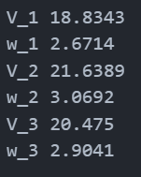
V(H = 2km) | 54 |  |  |  |  |  | 1.65 | 0.2269 | 0.7749 | 0.1056 | 7.8313 | 20.5573 | 2.8011 | 22.6130 | 3.0812 | 21.3967 | 2.9155
Maksymalna prędkość dopuszczalna sanolotu 1.2 * vmax | 64.8 |  |  |  |  |  | 1.60 | 0.2162 | 0.7870 | 0.1054 | 7.6949 | 20.8794 | 2.7957 | 22.9673 | 3.0753 | 21.7320 | 2.9099
 |  |  |  |  |  |  | 1.55 | 0.2058 | 0.7997 | 0.1052 | 7.5617 | 21.2168 | 2.7920 | 23.3385 | 3.0712 | 22.0831 | 2.9060
WYLICZANE |  |  | PRZYKŁADOWE OBLICZENIA dla C_z = 1.1 |  |  |  | 1.50 | 0.1957 | 0.8131 | 0.1052 | 7.4321 | 21.5707 | 2.7902 | 23.7278 | 3.0692 | 22.4515 | 2.9041
psi_min | 26.53 |  | cz | 1.1 |  |  | 1.45 | 0.1859 | 0.8271 | 0.1052 | 7.3063 | 21.9426 | 2.7905 | 24.1368 | 3.0696 | 22.8386 | 2.9045
psi_max | 29.18 |  | cx | 0.0739782 |  |  | 1.40 | 0.1765 | 0.8418 | 0.1053 | 7.1849 | 22.3340 | 2.7934 | 24.5674 | 3.0727 | 23.2459 | 2.9074
psi_sr | 27.61 |  | gamma | 3.8475141212 |  |  | 1.35 | 0.1674 | 0.8574 | 0.1055 | 7.0684 | 22.7467 | 2.7991 | 25.0214 | 3.0790 | 23.6755 | 2.9134
 |  |  | theta_1 | 0.95238750981 |  |  | 1.30 | 0.1586 | 0.8738 | 0.1058 | 6.9573 | 23.1828 | 2.8081 | 25.5011 | 3.0889 | 24.1294 | 2.9228
 |  |  | theta_2 | 0.063906470659 |  |  | 1.25 | 0.1502 | 0.8912 | 0.1063 | 6.8523 | 23.6445 | 2.8210 | 26.0090 | 3.1031 | 24.6100 | 2.9362
wydłużenie (efektywne) | 4.8449 |  |  |  |  |  | 1.20 | 0.1421 | 0.9097 | 0.1070 | 6.7542 | 24.1345 | 2.8385 | 26.5480 | 3.1223 | 25.1200 | 2.9544
cx0 | 0.05 |  | V_min |  |  |  | 1.15 | 0.1344 | 0.9293 | 0.1078 | 6.6639 | 24.6559 | 2.8612 | 27.1215 | 3.1473 | 25.6627 | 2.9780
 |  |  | w_min |  |  |  | 1.10 | 0.1269 | 0.9503 | 0.1089 | 6.5824 | 25.2121 | 2.8901 | 27.7333 | 3.1791 | 26.2416 | 3.0081
 |  |  |  |  |  |  | 1.05 | 0.1198 | 0.9727 | 0.1103 | 6.5111 | 25.8073 | 2.9264 | 28.3880 | 3.2191 | 26.8611 | 3.0459
 | masa | wartosc | variable | odczytana | obliczona | blad | 1.00 | 0.1131 | 0.9968 | 0.1120 | 6.4515 | 26.4462 | 2.9715 | 29.0908 | 3.2687 | 27.5260 | 3.0929
 | min | V_opt | 1.071 | 27.466 | 28.405 | 3.305 | 0.95 | 0.1067 | 1.0228 | 0.1141 | 6.4054 | 27.1344 | 3.0272 | 29.8479 | 3.3299 | 28.2424 | 3.1508
 |  | w_opt | 0.123 | 3.044 | 3.256 | 6.505 | 0.90 | 0.1006 | 1.0508 | 0.1167 | 6.3752 | 27.8788 | 3.0956 | 30.6667 | 3.4052 | 29.0172 | 3.2220
 |  | V_ek | 0.814 | 18.830 | 21.583 | 12.755 | 0.85 | 0.0948 | 1.0813 | 0.1198 | 6.3635 | 28.6874 | 3.1796 | 31.5561 | 3.4976 | 29.8587 | 3.3094 | 28.6874
 |  | w_ek | 0.142 | 2.600 | 2.857 | 8.989 | 0.80 | 0.0894 | 1.1146 | 0.1237 | 6.3740 | 29.5699 | 3.2828 | 32.5269 | 3.6111 | 30.7774 | 3.4168 | 3.1796
 | max | V_opt | 1.071 | 31.556 | 31.245 | 0.995 | 0.75 | 0.0843 | 1.1511 | 0.1285 | 6.4110 | 30.5386 | 3.4099 | 33.5925 | 3.7509 | 31.7856 | 3.5492 | 31.5561
 |  | w_opt | 0.123 | 3.498 | 3.582 | 2.347 | 0.70 | 0.0795 | 1.1914 | 0.1345 | 6.4802 | 31.6083 | 3.5673 | 34.7691 | 3.9240 | 32.8990 | 3.7130 | 3.4976
 |  | V_ek | 0.814 | 21.630 | 23.741 | 8.893 | 0.65 | 0.0751 | 1.2362 | 0.1419 | 6.5889 | 32.7979 | 3.7634 | 36.0777 | 4.1398 | 34.1372 | 3.9171 | 29.8587
 |  | w_ek | 0.142 | 3.060 | 3.142 | 2.624 | 0.60 | 0.0710 | 1.2865 | 0.1512 | 6.7471 | 34.1317 | 4.0101 | 37.5448 | 4.4111 | 35.5253 | 4.1738 | 3.3094
 | średnia | V_opt | 1.071 | 29.859 | 29.565 | 0.995 | 0.55 | 0.0672 | 1.3434 | 0.1630 | 6.9682 | 35.6411 | 4.3239 | 39.2052 | 4.7563 | 37.0964 | 4.5005
 |  | w_opt | 0.123 | 3.309 | 3.389 | 2.347 | 0.50 | 0.0638 | 1.4085 | 0.1783 | 7.2707 | 37.3684 | 4.7292 | 41.1052 | 5.2022 | 38.8942 | 4.9223
 |  | V_ek | 0.814 | 20.450 | 22.464 | 8.966 | 0.45 | 0.0607 | 1.4840 | 0.1984 | 7.6815 | 39.3712 | 5.2626 | 43.3083 | 5.7889 | 40.9788 | 5.4775
 |  | w_ek | 0.142 | 2.910 | 2.973 | 2.133 | 0.40 | 0.0579 | 1.5730 | 0.2255 | 8.2407 | 41.7310 | 5.9814 | 45.9040 | 6.5795 | 43.4350 | 6.2256
 |  |  |  |  |  |  | 0.35 | 0.0555 | 1.6798 | 0.2631 | 9.0105 | 44.5668 | 6.9798 | 49.0235 | 7.6778 | 46.3866 | 7.2648
 |  |  |  |  |  |  | 0.30 | 0.0534 | 1.8116 | 0.3175 | 10.0934 | 48.0612 | 8.4229 | 52.8673 | 9.2651 | 50.0237 | 8.7668
 |  |  |  |  |  |  | 0.25 | 0.0516 | 1.9792 | 0.4004 | 11.6704 | 52.5093 | 10.6216 | 57.7602 | 11.6838 | 54.6534 | 11.0553
 |  |  |  |  |  |  | 0.20 | 0.0502 | 2.2022 | 0.5362 | 14.0918 | 58.4241 | 14.2249 | 64.2665 | 15.6473 | 60.8097 | 14.8057
 |  |  |  |  |  |  | 0.15 | 0.0491 | 2.5171 | 0.7832 | 18.1276 | 66.7793 | 20.7773 | 73.4572 | 22.8550 | 69.5061 | 21.6257
 |  |  |  |  |  |  | 0.10 | 0.0483 | 3.0005 | 1.3059 | 25.8000 | 79.6050 | 34.6466 | 87.5655 | 38.1112 | 82.8555 | 36.0613

Proj5
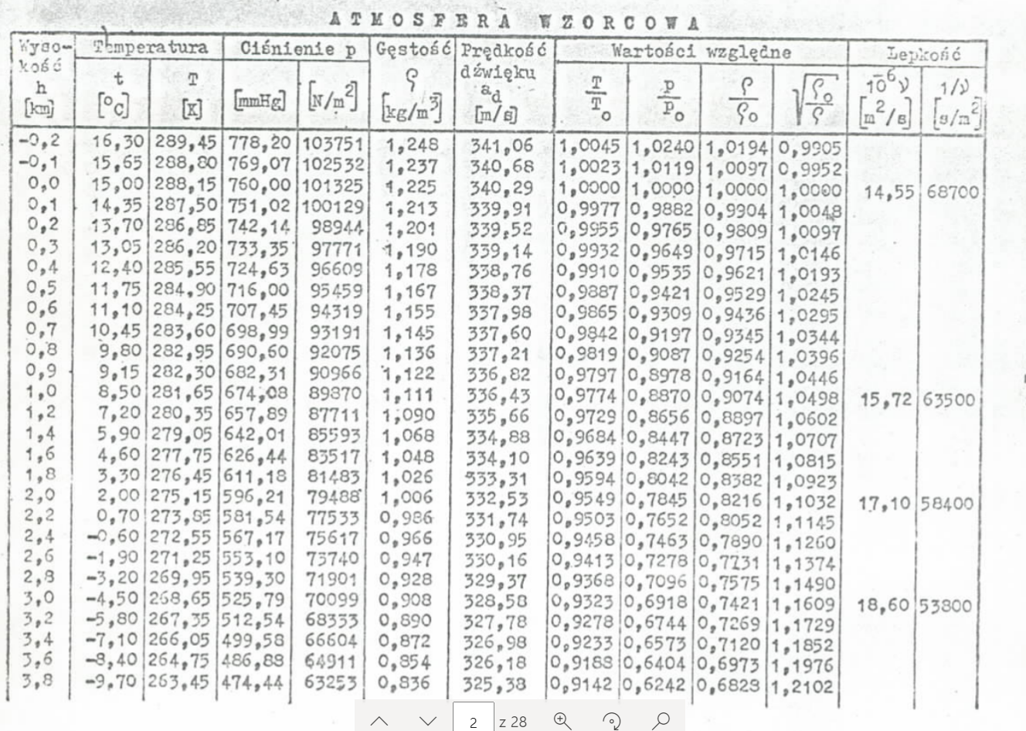
Dobór śmigła
Prędkość lotu | Vd | 55 | m/s | dane
Wysokość lotu | hd | 3850 | m | odczytane |  | k | 0.08
Moc silnika | Nd | 56000 | W | wyliczone
Moc na poziomie 0 | N_0 | 74000 | W
Obroty silnika odpowiadające wybranej mocy | n_sd | 45.833333333 | rps
Gęstość powietrza na wysokości hd * | rho(hd) | 1.225 | kg/m^3 | Charakterystyka wysokościowa silnika
 |  |  |  | h [km] | rho(h) [kg/m^3] | sigma | power(h) N(h) | Moc/obroty (N/n_s) - ze wzoru | conts(h) | cn_gran
Cecha bezśrenidocowa śmigła | Cx | 1.3172584279 |  | 0 | 1.225 | 1 | 74000.000 | 1614.545 | 89.022 | 5.1002282665E-07
 |  |  |  | 0.5 | 1.167 | 0.9527 | 70191.659 | 1531.454 | 88.637
sprawność ηs | ηs | 0.817 |  | 1 | 1.111 | 0.9069 | 66514.641 | 1451.229 | 88.228
Posuw J (v/nD) | J | 0.7 |  | 1.5 | 1.032 | 0.8424 | 61327.418 | 1338.053 | 87.574
średnica śmigła | D | 1.7143 |  | 2 | 1.006 | 0.8212 | 59620.231 | 1300.805 | 87.337
 |  |  |  | 2.5 | 1 | 0.7808 | 56370.009 | 1229.891 | 86.849
prędkość dźwięku | add | 325.2 | m/s | 3 | 0.908 | 0.7412 | 53185.448 | 1160.410 | 86.320
maks prędkość lotu (1.2 * V_d) | V_max | 66 |  | 3.5 | 0.863 | 0.7045 | 50230.701 | 1095.943 | 85.775
liczba macha na Końcu łopaty śmigła | Makl | 0.78570315618 |  | 4 | 0.819 | 0.6686 | 47341.615 | 1032.908 | 85.185
 |  |  |  | 4.5 | 0.768 | 0.6269 | 43992.902 | 959.845 | 84.416
Moc rozporządzalna | Nr | 45752 |  | 5 | 0.736 | 0.6008 | 41891.748 | 914.002 | 83.879
 |  |  |  | 5.5 | 0.697 | 0.5690 | 39330.967 | 858.130 | 83.158
Moc wytwarzana w silniku | N(ns)

proj8
 |  |  |  |  |  |  | PROFIL |  |  |  |  |  |  |  | 0.072
 | c_a [m] | 1.50 |  | c_msa | -0.048 | index | alpha | cz | c'x_p | a_p [deg] | Cmk | Cmp1 | Cmp2 | Cmp3 | Cmbu1 | Cmbu2 | Cmbu3
 | \bar x_sa [-] | 0.24 |  | C_z |  | 1 | -18.5 | -0.847 | 0.048 | -20.917 | -0.024 | -0.009 | -0.119 | -0.229 | -0.033 | -0.143 | -0.253
 | \bar z_sa [-] | 0.01 |  | C_x |  | 2 | -17.1 | -0.887 | 0.052 | -19.654 | -0.025 | -0.002 | -0.117 | -0.233 | -0.027 | -0.142 | -0.258
 | \bar x_c [-] | 0.28 |  |  |  | 3 | -16.6 | -0.938 | 0.059 | -19.238 | -0.026 | 0.003 | -0.119 | -0.241 | -0.023 | -0.145 | -0.267
nadal nwm -> | \bar z_c [-] | 0.25 |  |  |  | 4 | -16.1 | -0.994 | 0.066 | -18.927 | -0.027 | 0.008 | -0.121 | -0.250 | -0.019 | -0.149 | -0.278
 |  |  |  |  |  | 5 | -15.1 | -1.073 | 0.078 | -18.126 | -0.029 | 0.018 | -0.122 | -0.261 | -0.012 | -0.151 | -0.291
 | \bar x_c1 | 0.12 |  |  |  | 6 | -13.5 | -1.062 | 0.076 | -16.507 | -0.029 | 0.024 | -0.114 | -0.252 | -0.005 | -0.143 | -0.281
 | \bar x_c2 | 0.25 |  |  |  | 7 | -12.0 | -0.983 | 0.064 | -14.766 | -0.027 | 0.024 | -0.104 | -0.232 | -0.003 | -0.131 | -0.259
 | \bar x_c3 | 0.38 |  |  |  | 8 | -10.7 | -0.859 | 0.050 | -13.198 | -0.024 | 0.019 | -0.092 | -0.204 | -0.005 | -0.116 | -0.228
 |  |  |  |  |  | 9 | -9.4 | -0.734 | 0.037 | -11.439 | -0.021 | 0.013 | -0.082 | -0.177 | -0.007 | -0.103 | -0.198
 | \bar x_s | 0.04 |  |  |  | 10 | -8.7 | -0.661 | 0.032 | -10.554 | -0.019 | 0.009 | -0.077 | -0.163 | -0.010 | -0.096 | -0.182
 | \bar z_s | -0.24 |  |  |  | 11 | -8.0 | -0.576 | 0.027 | -9.667 | -0.017 | 0.004 | -0.071 | -0.146 | -0.013 | -0.088 | -0.163
 |  |  |  |  |  | 12 | -7.3 | -0.520 | 0.023 | -8.779 | -0.016 | 0.000 | -0.067 | -0.135 | -0.015 | -0.083 | -0.150
 | \bar x_s1 | -0.12 |  |  |  | 13 | -6.6 | -0.458 | 0.019 | -7.891 | -0.014 | -0.004 | -0.064 | -0.123 | -0.018 | -0.077 | -0.137
 | \bar x_s2 | 0.01 |  |  |  | 14 | -5.3 | -0.294 | 0.012 | -6.117 | -0.010 | -0.018 | -0.056 | -0.094 | -0.027 | -0.066 | -0.104
 | \bar x_s3 | 0.14 |  |  |  | 15 | -4.3 | -0.209 | 0.010 | -4.942 | -0.008 | -0.025 | -0.052 | -0.079 | -0.033 | -0.060 | -0.087
 |  |  |  |  |  | 16 | -3.4 | -0.124 | 0.008 | -3.776 | -0.006 | -0.033 | -0.049 | -0.066 | -0.039 | -0.055 | -0.071
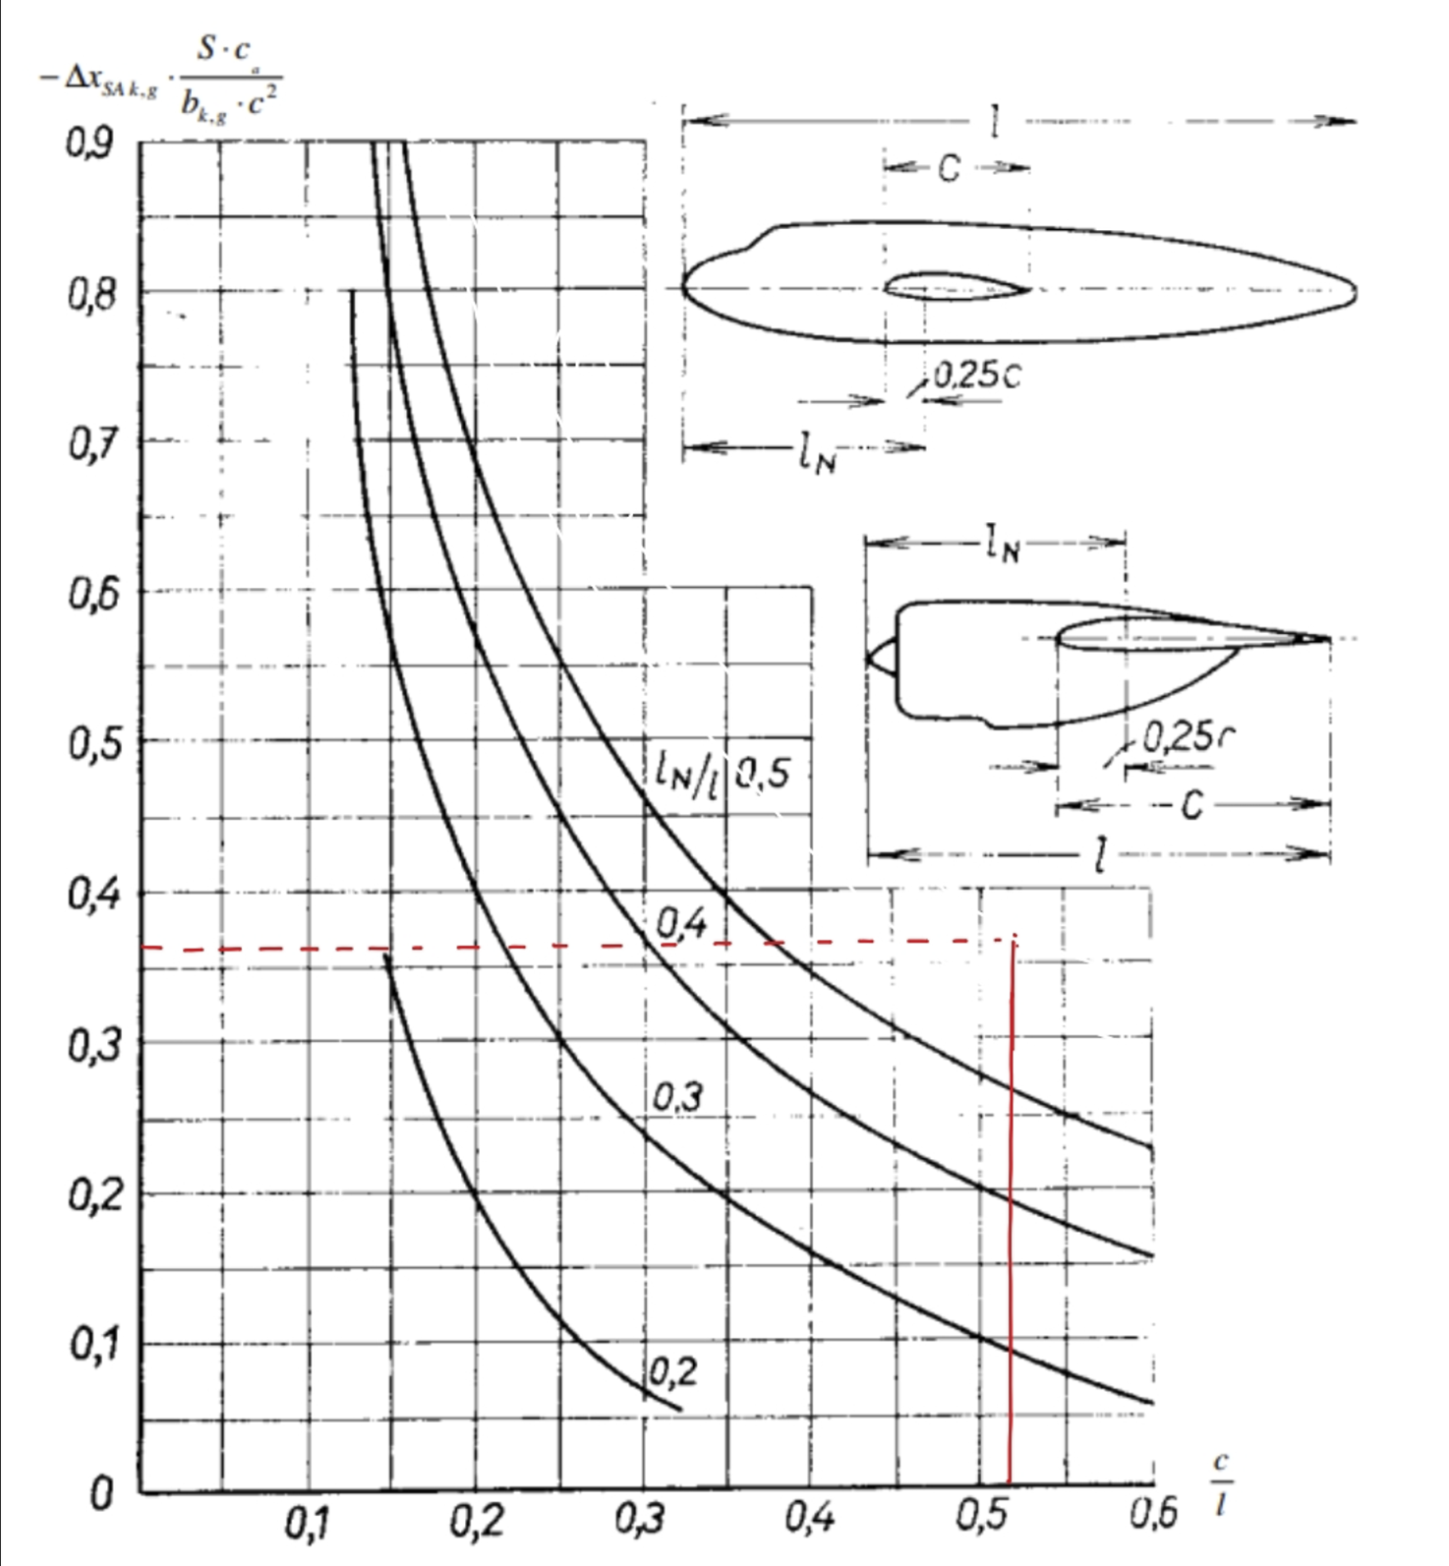
 | b | 0.98 | C_m0k | -0.0024273576444 |  | 17 | -2.1 | 0.006 | 0.007 | -2.033 | -0.002 | -0.047 | -0.046 | -0.046 | -0.049 | -0.049 | -0.048
 | c0 | 1.61 |  |  |  | 18 | -1.4 | 0.073 | 0.007 | -1.158 | -0.001 | -0.055 | -0.045 | -0.036 | -0.055 | -0.046 | -0.036
 | Delta cmk | 0.01 |  |  |  | 19 | -0.5 | 0.153 | 0.008 | 0.018 | 0.001 | -0.064 | -0.044 | -0.025 | -0.063 | -0.043 | -0.023
 | alpha_zk | 1.10 |  |  |  | 20 | 0.3 | 0.271 | 0.010 | 1.057 | 0.004 | -0.079 | -0.044 | -0.009 | -0.075 | -0.040 | -0.004
 | S | 15.00 |  |  |  | 21 | 1.0 | 0.345 | 0.012 | 1.950 | 0.006 | -0.089 | -0.044 | 0.001 | -0.083 | -0.038 | 0.007
 |  |  |  |  |  | 22 | 2.1 | 0.407 | 0.016 | 3.287 | 0.008 | -0.098 | -0.045 | 0.008 | -0.090 | -0.037 | 0.015
 |  |  |  |  |  | 23 | 2.9 | 0.497 | 0.020 | 4.316 | 0.010 | -0.111 | -0.047 | 0.018 | -0.101 | -0.037 | 0.028
 | L | 3.10 |  |  |  | 24 | 3.4 | 0.599 | 0.023 | 5.044 | 0.013 | -0.126 | -0.048 | 0.029 | -0.114 | -0.036 | 0.042
 | l_n | 2.04 |  |  |  | 25 | 4.8 | 0.689 | 0.032 | 6.778 | 0.015 | -0.142 | -0.052 | 0.037 | -0.127 | -0.037 | 0.052
 |  |  |  |  |  | 26 | 5.9 | 0.802 | 0.041 | 8.233 | 0.018 | -0.161 | -0.057 | 0.048 | -0.143 | -0.039 | 0.065
 | c/l | 0.52 |  |  |  | 27 | 6.6 | 0.893 | 0.048 | 9.120 | 0.020 | -0.177 | -0.061 | 0.056 | -0.156 | -0.040 | 0.076
 | l_n/l | 0.66 |  |  |  | 28 | 8.0 | 1.028 | 0.064 | 10.922 | 0.023 | -0.202 | -0.068 | 0.066 | -0.178 | -0.044 | 0.089
 |  |  |  |  |  | 29 | 9.1 | 1.153 | 0.080 | 12.417 | 0.027 | -0.225 | -0.076 | 0.074 | -0.199 | -0.049 | 0.101
 | delta xsak | -0.03 |  |  |  | 30 | 10.2 | 1.232 | 0.093 | 13.725 | 0.029 | -0.242 | -0.082 | 0.078 | -0.214 | -0.054 | 0.106
 | Cm0k | -0.002420 |  |  |  | 31 | 10.7 | 1.328 | 0.100 | 14.434 | 0.031 | -0.262 | -0.089 | 0.084 | -0.231 | -0.058 | 0.115
 |  |  |  |  |  | 32 | 11.9 | 1.401 | 0.115 | 15.836 | 0.033 | -0.279 | -0.097 | 0.085 | -0.246 | -0.064 | 0.118
 |  |  |  |  |  | 33 | 12.7 | 1.452 | 0.127 | 16.822 | 0.034 | -0.292 | -0.103 | 0.086 | -0.257 | -0.069 | 0.120
 |  |  |  |  |  | 34 | 13.7 | 1.525 | 0.145 | 18.087 | 0.036 | -0.309 | -0.111 | 0.087 | -0.273 | -0.075 | 0.123
 |  |  |  |  |  | 35 | 14.4 | 1.599 | 0.154 | 18.888 | 0.038 | -0.327 | -0.119 | 0.089 | -0.289 | -0.081 | 0.127
 |  |  |  |  |  | 36 | 15.3 | 1.588 | 0.155 | 19.815 | 0.038 | -0.330 | -0.124 | 0.082 | -0.293 | -0.086 | 0.120
 |  |  |  |  |  | 37 | 16.6 | 1.475 | 0.129 | 20.722 | 0.035 | -0.319 | -0.128 | 0.064 | -0.285 | -0.093 | 0.099
 |  |  |  |  |  | 38 | 17.0 | 1.379 | 0.116 | 20.980 | 0.032 | -0.304 | -0.125 | 0.054 | -0.272 | -0.093 | 0.086
 |  |  |  |  |  | 39 | 18.1 | 1.260 | 0.093 | 21.625 | 0.029 | -0.289 | -0.125 | 0.039 | -0.259 | -0.095 | 0.068
 |  |  |  |  |  | 40 | 18.7 | 1.226 | 0.087 | 22.190 | 0.028 | -0.286 | -0.126 | 0.033 | -0.257 | -0.098 | 0.062
 |  |  |  |  |  | 41 | 19.4 | 1.169 | 0.083 | 22.769 | 0.027 | -0.278 | -0.126 | 0.026 | -0.251 | -0.099 | 0.053
 |  |  |  |  |  | 42 | 20.3 | 1.153 | 0.078 | 23.583 | 0.027 | -0.279 | -0.129 | 0.020 | -0.253 | -0.103 | 0.047
 |  |  |  |  |  | 43 | 20.5 | 1.169 | 0.082 | 23.791 | 0.027 | -0.283 | -0.131 | 0.021 | -0.256 | -0.104 | 0.048

